1.1
voltar à página inicial |  |  |  | 1 - MENUS DE NAVEGAÇÃO
 | S | N | NA
 | x |  |  | 1.1 O menu de navegação deve estar estruturado como uma lista de opções
 |  |  |  | Para que possa ser bem interpretado por tecnologias de apoio, os menus e submenus devem estar estruturados com elementos nativos, do tipo <ul>, ou com a semântica e o estado dos elementos identificados com técnicas em ARIA.

 |  |  |  | Notas
 |  |  |  | - Figura 1 representa a estrutura do menu do cabeçalho, e a figura 2 a estrutura do menu do rodapé

 |  |  |  | Lista de Evidências

 |  |  |  | 1
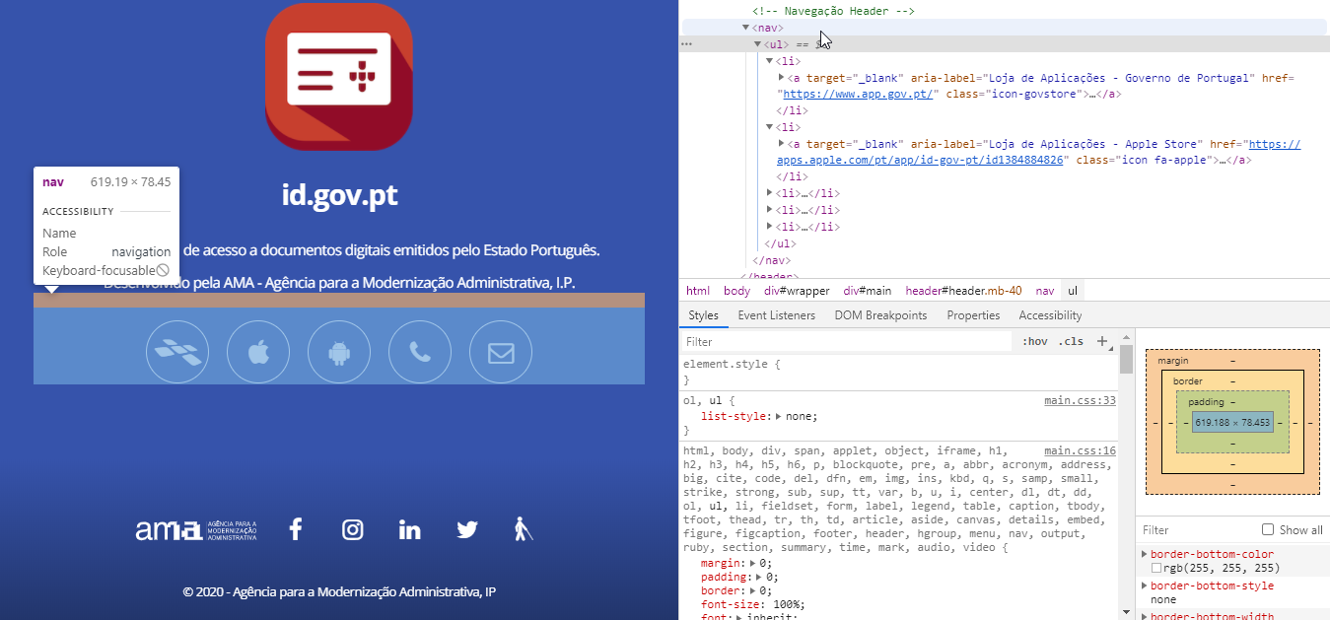

 |  |  |  | 2
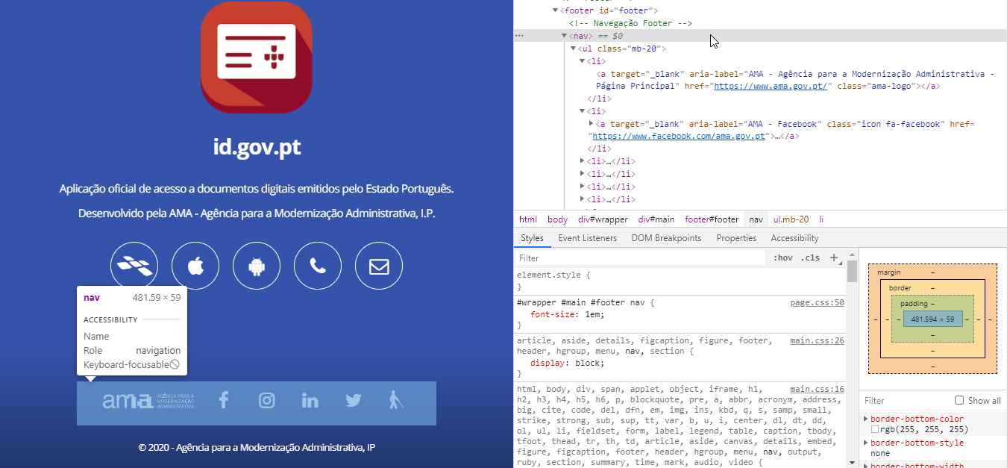

1.3
voltar à página inicial |  |  |  | 1 - MENUS DE NAVEGAÇÃO
 | S | N | NA
 | x |  |  | 1.3 As imagens-link, caso existam no menu, devem ter o correspondente equivalente alternativo em texto
 |  |  |  | As imagens corretamente legendadas permitem ser interpretadas como texto, tornando todas as opções de navegação acessíveis.

 |  |  |  | Notas
 |  |  |  | - Imagens-link têm o correspondente equivalente alternativo em texto na forma de 'title', 'aria-label', ou 'alt' dependendo da necessidade de tornar perceptivel a sua leitura por tecnologias de apoio

 |  |  |  | Lista de Evidências

 |  |  |  | 1a

 |  |  |  | 1b

 |  |  |  | 2a

 |  |  |  | 2b

 |  |  |  | 3a
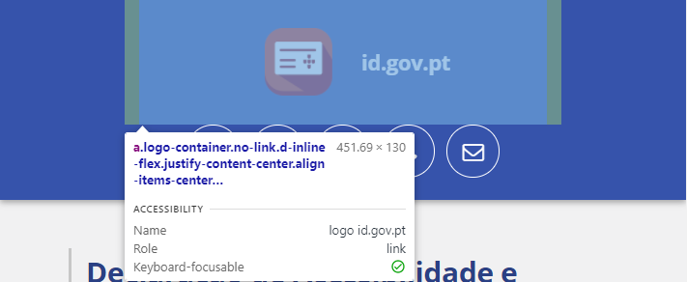

 |  |  |  | 3b

2.2
voltar à página inicial |  |  |  | 2 - TÍTULOS E SUBTÍTULOS
 | S | N | NA
 | x |  |  | 2.2 Existe uma marcação hierarquizada de títulos e subtítulos na página (<h1>...<h6>)
 |  |  |  | Os títulos são empregues de forma hierárquica para melhor estruturar os conteúdos, das informações mais gerais às mais particulares. Deverão ser usados de forma consistente por todo o sítio Web.

 |  |  |  | Notas
 |  |  |  | - Na Figura 1 e 2, a hierarquia é respeitada

 |  |  |  | Lista de Evidências

 |  |  |  | 1

h1

 |  |  |  | 2

h1

h2

h2

h2

h2

h2

5.1
voltar à página inicial |  |  |  | 5 - GRÁFICOS E IMAGENS-LINK
 | S | N | NA
 | x |  |  | 5.1 A imagem ou gráfico tem um equivalente alternativo em texto curto e correto
 |  |  |  | As imagens não decorativas deverão ter uma descrição breve associada, nomeadamente através do uso do atributo <ALT>. Esta legenda deve descrever fielmente o propósito da imagem no contexto em que se encontra.

 |  |  |  | Notas:
 |  |  |  | - Imagens têm uma breve descrição adequada à leitura das tecnologias de apoio. Por vezes certos links ou títulos obrigam a um encurtamento das frases de modo a reduzir a repetição de certas palavras (e.g. 'logo' em vez de 'logo id.gov.pt')
 |  |  |  | - Dada a díficil leitura do nome da aplicação por parte das tecnologias de apoio, por vezes é necessário alterar o texto alternativo para o seu equivalente fonético (e.g. Figura 3a e 3b - alteração de 'id.gov.pt' para 'I D ponto góve ponto P T' permite uma leitura mais pausada e perceptível)

 |  |  |  | Listagem de evidências

 |  |  |  | 1a

 |  |  |  | 1b

 |  |  |  | 2a
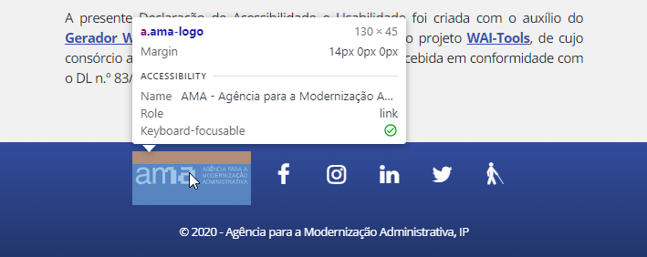

 |  |  |  | 2b

 |  |  |  | 3a

 |  |  |  | 3b

8.1
voltar à página inicial |  |  |  | 8 - ESTRUTURA DA PÁGINA
 | S | N | NA
 | x |  |  | 8.1 Quando se retira a CSS, todos os elementos HTML devem alinhar à esquerda
 |  |  |  | Quando se desativam todos os estilos visuais, o conteúdo da página é apresentado alinhado à esquerda e apresenta-se de forma linear.

 |  |  |  | Notas
 |  |  |  | - Todos os elementos alinham à esquerda e apresentam-se de forma linear sem CSS

 |  |  |  | Listagem de evidências

 |  |  |  | 1
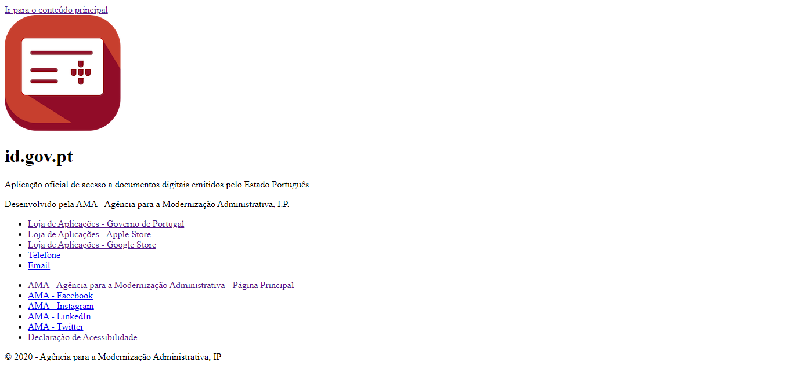

 |  |  |  | 2
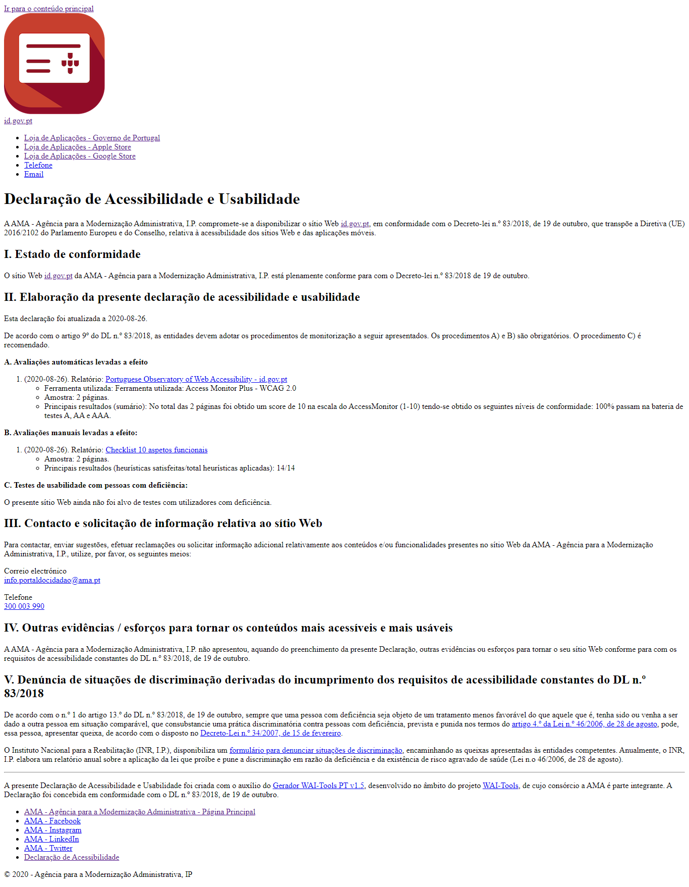

8.3
voltar à página inicial |  |  |  | 8 - ESTRUTURA DA PÁGINA
 | S | N | NA
 | x |  |  | 8.3 Quando se retira a CSS, deve ser possível reconhecer a semântica dos diversos elementos
 |  |  |  | Os elementos que estruturam o conteúdo devem estar semanticamente bem estruturados, usando os elementos de HTML apropriados a cada tipo de conteúdo, como títulos, parágrafos, listas, ...

 |  |  |  | Notas
 |  |  |  | - É possível ver de forma clara a estrutura HTML da página sem CSS

 |  |  |  | Listagem de evidências

 |  |  |  | 1

h1

p
p

nav > ul > li

nav > ul > li

 |  |  |  | 2

h1

h2

8.5
voltar à página inicial |  |  |  | 8 - ESTRUTURA DA PÁGINA
 | S | N | NA
 | x |  |  | 8.5 A maquetização da página é feita sem recorrer ao elemento <table>
 |  |  |  | A estrutura de composição gráfica da página não é feita recorrendo a elementos de tabela mas sim a uma maior diversidade de elementos semânticos (por ex., <main>) e genéricos (por ex., <div>), que permitem a recomposição visual para diferentes tipos e dimensões de ecrã.

 |  |  |  | Notas
 |  |  |  | - Maquetização da página é feita sem recorrer ao elemento <table> e usando uma variedade de elementos semânticos e genéricos

 |  |  |  | Listagem de evidências

 |  |  |  | 1a

 |  |  |  | 1b

 |  |  |  | 2

 |  |  |  | 2a
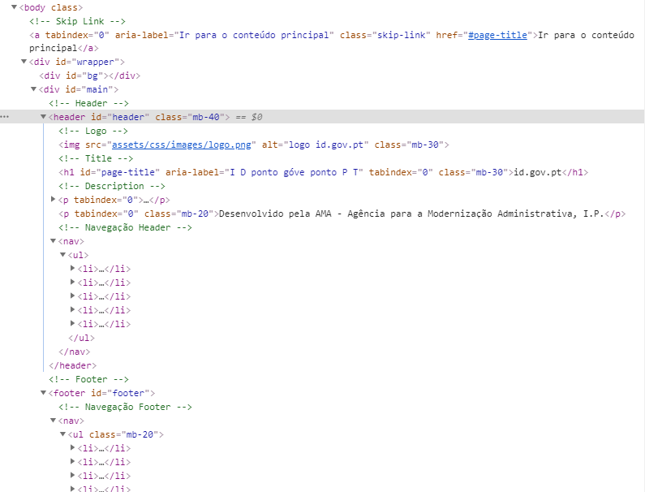

 |  |  |  | 2b
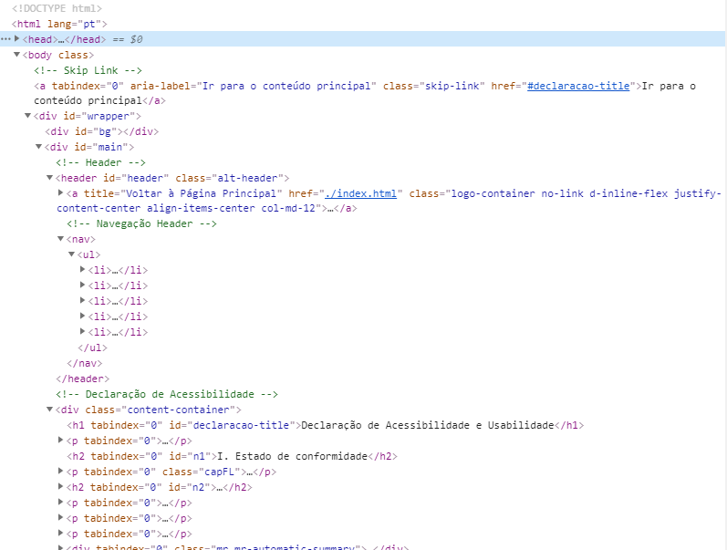

9.1
voltar à página inicial |  |  |  | 9 - SINTAXE DO HTML
 | S | N | NA
 | x |  |  | 9.1 A página apresenta-se sem erros de (x)HTML
 |  |  |  | A página não deve apresentar erros de sintaxe de (x)HTML.

 |  |  |  | Notas
 |  |  |  | - Não há erros (x)HTML na consola da página após carregamento

 |  |  |  | Listagem de evidências

 |  |  |  | 1
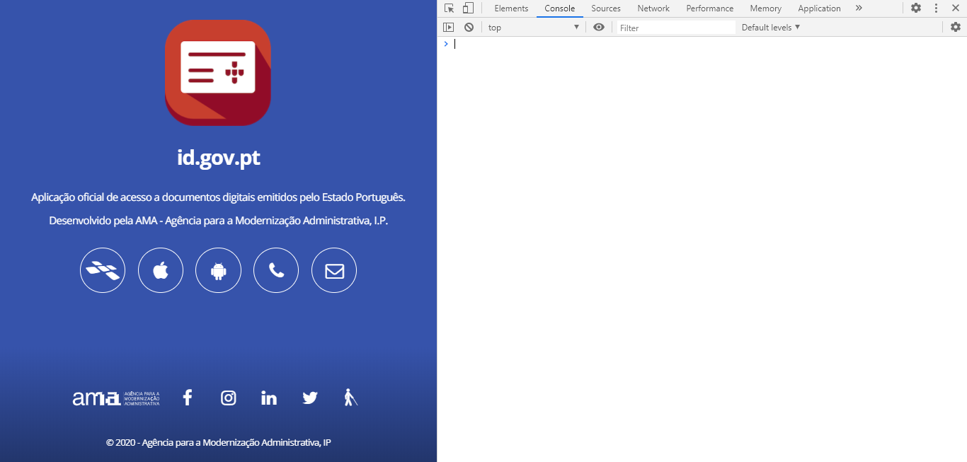

 |  |  |  | 2
